상품제안서
카밀 핸드크림(클래식),뉴벰부스포츠타올세트 | 상품코드: F28408

 |  |  |  |  |  |  | 02-412-0044 | www.easy1.co.kr
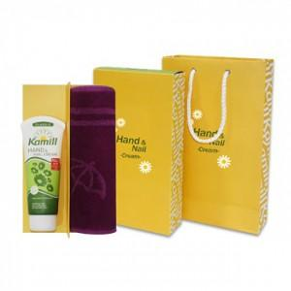

【상세/제작정보】 | 타올/나염인쇄,자수 별도문의 라벨및 포장 문의.

【인쇄/포장옵션】 | 스티커 / 포장지포장

【공급단가】 | 수량 | 200~ | 500~ | 1,000~ | 3,000~ | 5,000~
*VAT별도 | 단가 | 7,800원 | 7,670원 | 7,470원 | 7,340원 | 7,150원

【상품 URL】 | https://dev.easy1.co.kr:443/src/goods_detail.php?gdno=28408

